2024년 8월 21일 12시 31분 31초
앨범 이미지 | 곡 이름 | 가수 이름 | 앨범 이름
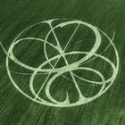 | Supernova | aespa | Armageddon - The 1st Album
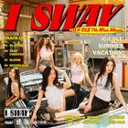 | 클락션 (Klaxon) | (여자)아이들 | I SWAY
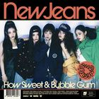 | How Sweet | NewJeans | How Sweet
 | Small girl (Feat. 도경수 (D.O.)) | 이영지 | 16 Fantasy
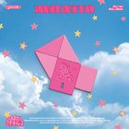 | 고민중독 | QWER | 1st Mini Album 'MANITO'
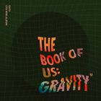 | 한 페이지가 될 수 있게 | aespa | The Book of Us : Gravity
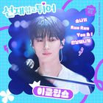 | 소나기 | (여자)아이들 | 선재 업고 튀어 OST Part 1
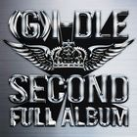 | 나는 아픈 건 딱 질색이니까 | NewJeans | 2
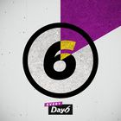 | 예뻤어 | 이영지 | Every DAY6 February
 | Supernatural | QWER | Supernatural
 | Sticky | DAY6 (데이식스) | Sticky
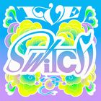 | 해야 (HEYA) | 이클립스 (ECLIPSE) | IVE SWITCH
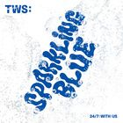 | 첫 만남은 계획대로 되지 않아 | (여자)아이들 | TWS 1st Mini Album 'Sparkling Blue'
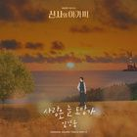 | 사랑은 늘 도망가 | DAY6 (데이식스) | 신사와 아가씨 OST Part.2
 | SPOT! (Feat. JENNIE) | NewJeans | SPOT!
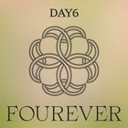 | Welcome to the Show | KISS OF LIFE | Fourever
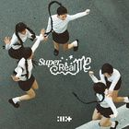 | Magnetic | IVE (아이브) | SUPER REAL ME
 | 에피소드 | TWS (투어스) | 에피소드
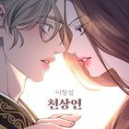 | 천상연 | 임영웅 | 천상연 (웹툰 '선녀외전' X 이창섭 (LEE CHANGSUB))
 | Armageddon | 지코 (ZICO) | Armageddon - The 1st Album
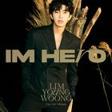 | 우리들의 블루스 | DAY6 (데이식스) | IM HERO
 | 이제 나만 믿어요 | 아일릿 (ILLIT) | 내일은 미스터트롯 우승자 특전곡
 | Bubble Gum | 이무진 | How Sweet
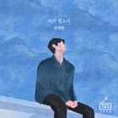 | 비의 랩소디 | 이창섭 | 비의 랩소디
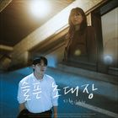 | 슬픈 초대장 | aespa | 슬픈 초대장
 | 다시 만날 수 있을까 | 임영웅 | IM HERO
 | 모래 알갱이 | 임영웅 | 모래 알갱이
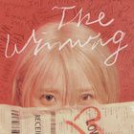 | Love wins all | NewJeans | The Winning
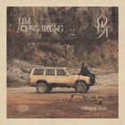 | Home | 임재현 | 온기
 | Hype Boy | 순순희 (지환) | NewJeans 1st EP 'New Jeans'
 | 무지개 | 임영웅 | IM HERO
 | I AM | 임영웅 | I've IVE
 | 온기 | 아이유 (IU) | 온기
 | 헤어지자 말해요 | 임영웅 | 1집 Alone
 | London Boy | NewJeans | Polaroid
 | 밤양갱 | 임영웅 | 밤양갱
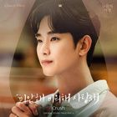 | 미안해 미워해 사랑해 | IVE (아이브) | 눈물의 여왕 OST Part.4
 | To. X | 임영웅 | To. X - The 5th Mini Album
 | Polaroid | 박재정 | Polaroid
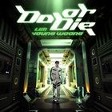 | Do or Die | 임영웅 | Do or Die
 | 그대만 있다면 (여름날 우리 X 너드커넥션 (Nerd Connection)) | 비비 (BIBI) | 그대만 있다면 (여름날 우리 X 너드커넥션 (Nerd Connection))
 | 연애편지 | Crush | IM HERO
 | 물론 | 태연 (TAEYEON) | 물론
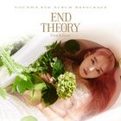 | 사건의 지평선 | 임영웅 | YOUNHA 6th Album Repackage 'END THEORY : Final Edition'
 | 보금자리 | 임영웅 | IM HERO
 | 인생찬가 | 너드커넥션 (Nerd Connection) | IM HERO
 | Ditto | 임영웅 | NewJeans 'OMG'
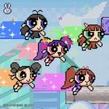 | ETA | 허각 | NewJeans 2nd EP 'Get Up'
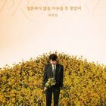 | 청혼하지 않을 이유를 못 찾았어 | 윤하 (YOUNHA) | 청혼하지 않을 이유를 못 찾았어
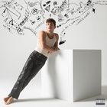 | I Don't Think That I Like Her | 임영웅 | CHARLIE

